例
記入見本
東京工業大学すずかけ台大学会館使用許可願

 |  |  |  |  |  |  |  |  |  |  |  |  |  |  |  | 申請日： |  | 2024-04-15
東京工業大学すずかけ台大学会館館長 殿
 |  |  |  |  |  |  |  |  |  | 団体又は所属 |  |  |  |  |  | 生命理工学学院
 |  |  |  |  |  |  |  |  |  | 使用責任者職名･氏名 |  |  |  |  |  | 教授・会館 太郎
学生は不可
 |  |  |  |  |  |  |  |  |  | 電話番号 |  |  |  |  |  | 5993

学生は不可
 |  |  |  |  |  |  |  |  | 申請者(教職員)職名･氏名 |  |  |  |  |  |  | 秘書・会館 花子
 |  |  |  |  |  |  |  |  |  | 電話番号 |  |  |  |  |  | 5888

大学会館を下記のとおり使用したいので、許可願います。
なお、使用にあたっては東京工業大学すずかけ台大学会館使用細則等を遵守します。
使用許可を受けた後でも、館長が特に必要と認める場合には使用日時・使用場所の変更に応じます。

応接室は学生利用不可
使用室名 |  | ■ | 多目的ホール（２５０人） |  |  |  |  |  |  | ■ | ラウンジ（１０３人）
 |  | □ | 集会室１（７２人） |  |  |  |  |  |  | □ | 集会室２（２８人）
 |  | □ | 集会室３（１２人） |  |  |  |  |  |  | □ | 応接室（８人）

使用日時 |  | 平成 | 24 | 年 | 10 | 月 | 25 | 日（ | 月 | ） | 9 | ： | 00 | ～ | 20 | ： | 00 | (多目的ホール）
 |  | 平成 | 24 | 年 | 10 | 月 | 25 | 日（ | 月 | ） | 16 | ： | 00 | ～ | 20 | ： | 00 | (ラウンジ）
仮名でも構いませんので〇〇に関する会の内容を記入して下さい。

使用目的 |  | 科研費○○に関する研究会/○○に関する講演会 など（名称ない研究会、講演会等の記載は×）

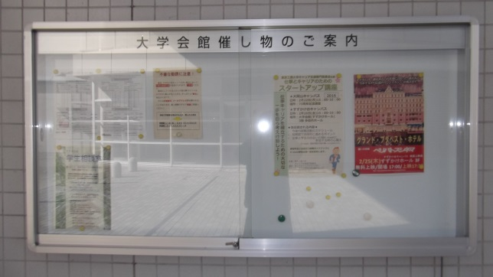
使用人数 |  | 110 |  | 人（内訳：職員 |  |  |  | 100 |  | 人 | ・本学学生 |  |  | 10 |  | 人・学外者 |  |  | 0 |  | 人）

使用備品及び数量 ※( )内の数字は貸出可能数です。
 |  |  |  | 多目的 |  |  | ラウンジ |  |  | 集会室１ |  |  | 集会室２ |  |  | 集会室３ |  |  | 2F倉庫
 | マイク |  |  | 2 | 本（2） |  | 2 | 本（2） |  |  | 本（2） |  |  | 本（1） |  |  | 本（1）
 | ワイヤレスマイク |  |  | 2 | 本（2） |  | 1 | 本（2） |  |  | 本（2）
 | プロジェクター |  |  | 1 | 台（2） |  |  | 台（1） |  |  | 台（2） |  |  | 台（1） |  |  | 台（1） |  |  | 台(2)*
 | 受付テーブル |  |  |  | 台（10） |  |  | 台（2） |  |  |  |  |  |  |  |  |  |  |  | 台(11)*
 | 予備椅子 |  |  |  | 脚（80） |  |  | 脚（5） |  |  |  |  |  |  |  |  |  |  |  | 脚(26)* |  | H2棟 東側壁面（メイン通り）
 | 案内板 |  |  | 1 | 台（4） |  |  | 台(2)* |  |  | 台（1） |  |  | 台（1） |  |  | 台（1） |  |  | 台(2)*
 |  |  |  | ・1階エントランス |  |  |  | 1 | 台(3)* |  | ・2階エントランス |  |  |  | 1 | 台(1)* |  | ・掲示板 |  | 使用する
 | その他* |  |  | ・パーティション兼ポスターボード |  |  |  |  |  |  | 10 | 枚（51） |  |  |  | ・ポインター |  |  |  | 本（6）
 |  |  |  | ・マイク用タイピン |  |  |  | 3 | 個(6) |  | ・立ち台 |  | 1 | 台（4） |  | ・コールベル |  |  | 1 | 個（2）
 |  |  |  | ・パーティションレンチ(集会室２用）
 |  |  |  | ・その他（ |  |  | 花台 |  |  |  |  |  |  |  |  |  |  |  |  |  | ）
 | イベントネット |  |  | ･有線LAN |  |  |  | （大学会館では対応できない為、学術国際情報センターのHP参照の上、別
 |  |  |  | ･無線LAN |  | 使用する |  | 途申請が必要）※有線LANを使用する場合、申請から3日以上かかります。
 | *遠隔システム |  |  | □ | 多目的 |  |  | □ | 応接室 |  | *プロジェクターのみのご使用の場合は選択不要です。
 | 録画システム |  |  | □ | 多目的 |  | 機器が古く問題がある為廃止。お手持ちのビデオカメラなどをお持ち込みください
＊印の備品は、予約状況により希望数が確保できない場合や共有使用となる場合もございます。(その際は連絡致します)
備考 ・ | 使用責任者は、申請時及び使用時に身分証明書を事務室に提示のこと。
 | 使用に際し、事前説明を聞き使用後は現状復帰すること。紛失・破損等は弁償のこと。
*遠隔システムとは、例えば大岡山デジタル多目的ホールなどの東工大内限定のイベント施設と繋ぐ TV会議システムです。多目的ホール内のプロジェクターのみご使用の場合はこちらの選択は不要です。 注意）講義室のTV会議システムとは繋ぐ事は出来ません。
 | 予約後に全学的な大学としての行事予定が入った時は、こちらを優先する場合もありますので、
 | 予めご了承ください。
事務室記入欄
 |  |  |  |  |  |  |  | 学生支援課長 |  |  | 起案G長 |  |  | 担当者

